6-3(1)
３ 市税の税率
（１）令和7年度分
税 目 |  | 賦課期日 | 納税義務者 | 課税標準及び税率 |  |  |  | 徴収方法及び納期 |  | 備考
市 民 税 |  | 2003-01-01 | 市内に住所を有する個人 | 均等割(標準税率) 3,000円 |  |  |  | 普通徴収 |  | 平成24年3月29日改正
（個 人） |  |  |  | 所得割(標準税率） 課税標準額 × 税率 6/100 |  |  |  | 1期 | 6月1日～ 6月30日 | （平成26年度から令和5年度まで、均等割を500円加算）
 |  |  | 市内に住所を有しない個人で市内に事務所、事業所又は家屋敷を有する個人 |  |  |  |  | 2期 | 8月1日～ 8月31日
 |  |  |  |  |  |  |  | 3期 | 10月1日～10月31日
 |  |  |  |  |  |  |  | 4期 | 翌年 1月1日～1月31日 | （課税標準額）
 |  |  |  |  |  |  |  |  | ただし、均等割額以下の場合は、6月1日～6月30日 | 総所得金額－所得控除額
 |  |  |  |  |  |  |  | 特別徴収
 |  |  |  |  |  |  |  | 月割額を徴収した月の翌月10日まで |  | 定額による所得割の額の特別控除（法附則第5条の8）
 |  |  |  |  |  |  |  | ただし、均等割額以下の場合は、7月10日まで |  | 本人10,000円 控除対象配偶者及び扶養親族（国外居住者を除く） 1人につき10,000円
市 民 税 |  |  | 市内に事務所、事業所、寮等を有する法人 | 均等割（標準税率） |  |  |  |  |  | 法人税割（標準税率）
（法 人） |  |  |  |  | 法人等の資本等の金額の区分 | 従業者数の区分 | 税率(年額)
 |  |  |  |  | 50億円を超えるもの | 50人を超えるもの | 300万円 |  |  | 平成26年9月30日までに開始する開始事業年度分又は連結事業年度分 12.3/100
 |  |  |  |  |  | 50人以下のもの | 41万円 |  | 中間申告
 |  |  |  |  | 10億円を超え50億円以下の もの | 50人を超えるもの | 175万円 |  | 事業年度開始の日以後6月を経過した日の翌日
 |  |  |  |  |  | 50人以下のもの | 41万円 | 申告納付 | から2月以内 | 平成26年10月1日から令和元年9月30日までに開始する開始事業年度分又は連結事業年度分 9.7/100
 |  |  |  |  | 1億円を超え10億円以下のもの | 50人を超えるもの | 40万円
 |  |  |  |  |  | 50人以下のもの | 16万円 |  | 確定申告
 |  |  |  |  | 1千万円を超え1億円以下の もの | 50人を超えるもの | 15万円 |  | 事業年度終了の日の翌日から2月以内 | 令和元年10月1日から開始する開始事業年度分又は連結事業年度分 6.0/100
 |  |  |  |  |  | 50人以下のもの | 13万円
 |  |  |  |  | 1千万円以下のもの | 50人を超えるもの | 12万円

 |  |  |  |  | 上記に掲げる法人以外の法人 |  | 5万円
 |  |  |  | 法人税割（標準税率） 6.0/100
固定資産税 |  | 2003-01-01 | 土地、家屋、償却資産の所有者 | 課税標準額：賦課期日における価格 |  |  |  | 普通徴収 |  | （免税点）
都市計画税 |  |  |  | 税率 |  |  |  | 1期 | 4月1日～ 4月30日 | 土地 | 30万円
 |  |  |  | 固定資産税： 1.4/100 |  |  |  | 2期 | 7月1日～ 7月31日 | 家屋 | 20万円
 |  |  |  | 都市計画税： 0.3/100 |  |  |  | 3期 | 12月1日～12月25日 | 償却資産 | 150万円
 |  |  |  |  |  |  |  | 4期 | 翌年 2月1日～ 2月末日 |  | （課税標準額）
軽 自 動 車 税 |  | 2003-04-01 | 4月1日現在における軽自動車等の所有者又は使用者 | ○原動機付自転車 |  |  |  | 普通徴収 | 5月1日～5月31日
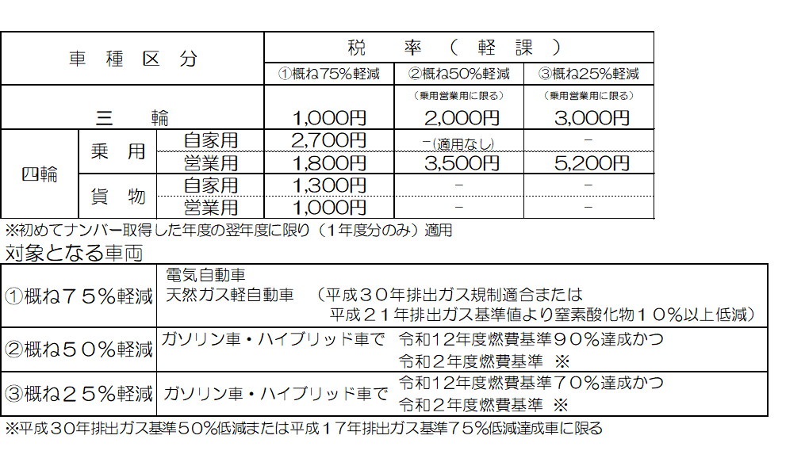
 | 軽 自 動 車 税 （種 別 割） |  |  |  | 50cc以下 2,000円
 |  |  |  |  | 125cc以下かつ最高出力4.0kW以下 2,000円
 |  |  |  |  | 90cc以下 2,000円 | ○軽自動車（三輪以上）
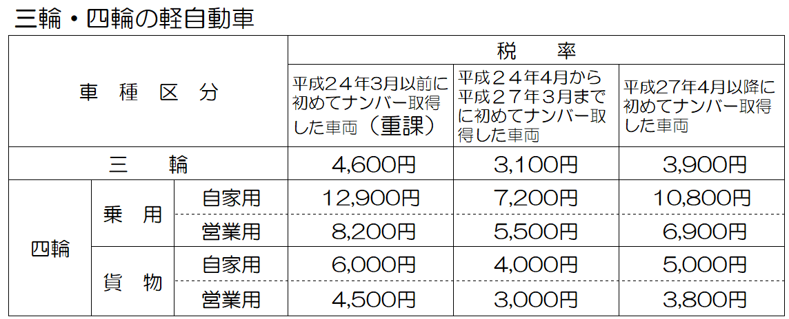
 |  |  |  |  | 90cc超 2,400円
 |  |  |  |  | ミニカー 3,700円
 |  |  |  |  | 特定小型原動機付自転車 2,000円
 |  |  |  | ○小型特殊自動車
 |  |  |  |  | 農耕作業用 2,400円
 |  |  |  |  | その他 5,900円
 |  |  |  | ○二輪の小型自動車 6,000円
 |  |  |  | ○二輪の軽自動車 3,600円
 | 環 境 性 能 割 |  | 軽自動車等取得者 | 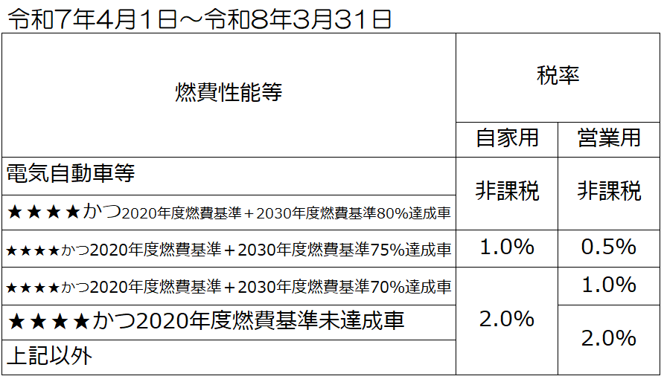 |  |  |  | 当分の間、賦課徴収は岐阜県
市たばこ税 |  |  | たばこの卸売販売業者等 | 売渡し本数 1,000本につき 6,552円 |  |  |  | 申告納付 | 申告月の翌月末日まで

特別土地 |  |  | 土地の所有者又は取得者 | （保有分）
保 有 税 |  |  |  |  | 課税標準額（取得価格） × 税率 1.4/100 － 固定資産税相当額 |  |  |  |  | 平成15年度以降は新たな課税を行わない。
 |  |  |  | （取得分）
 |  |  |  |  | 課税標準額（取得価格） × 税率 3/100 － 不動産取得税相当額
入 湯 税 |  |  | 鉱泉浴場における入湯客 | 入湯客 1人1日 150円 |  |  |  | 特別徴収 | 申告月の翌月15日まで

事業所税 |  |  | 事業を行う者 | 資産割 事業所床面積１㎡当たり 600円 |  |  |  | 申告納付 |  | （免税点）
 |  |  |  |  |  |  |  | 法人 | 事業年度終了の日から2月以内 | 資産割 | 1,000㎡
 |  |  |  | 従業者割 従業者給与総額 0.25/100 |  |  |  | 個人 | 翌年3月15日まで | 従業者割 | 100人

6-3(2)
（２）税率の変遷（平成24年度以降）
税目 |  | 年度 | H24 |  | H25 |  |  | H26 | H27 |  |  | H28 |  | H29 | H30 | R1 | Ｒ2 | Ｒ3 | Ｒ4 | Ｒ5 | Ｒ5 | Ｒ6 | Ｒ7
市 民 税 | 個 人 | 均等割 | 3,000円 |  |  |  |  | 3,500円 |  |  |  |  |  |  |  |  |  |  |  |  |  | 3,000円 | 3,000円

 |  | 所得割 | 一律 6/100 |  |  |  |  | 一律 6/100 |  |  |  |  |  |  |  |  |  |  |  |  |  | 一律 6/100 | 一律 6/100
 |  |  |  |  |  |  |  |  |  |  |  |  |  |  |  |  |  |  |  |  |  | 定額による所得割の額の特別控除（法附則第5条の8） | 定額による所得割の額の特別控除（法附則第5条の12）
 |  |  |  |  |  |  |  |  |  |  |  |  |  |  |  |  |  |  |  |  |  | 本人10,000円 | 控除対象配偶者を除く同一生計配偶者（国外居住者を除く）を
 |  |  |  |  |  |  |  |  |  |  |  |  |  |  |  |  |  |  |  |  |  | 控除対象配偶者及び扶養親族（国外居住者を除く）1人につき10,000円 | 有する納税義務者 10,000円
 | 法 人
 |  | 均等割 |  | 法人等の資本等の 金額の区分 | 従業者数の 区分 | 税率 （年額）

 |  |  |  | 50億円を超えるもの | 50人を超えるもの | 300万円
 |  |  |  |  | 50人以下のもの | 41万円
 |  |  |  | 10億円を超え50億円以下のもの | 50人を超えるもの | 175万円
 |  |  |  |  | 50人以下のもの | 41万円
 |  |  |  | 1億円を超え10億円以下のもの | 50人を超えるもの | 40万円
 |  |  |  |  | 50人以下のもの | 16万円
 |  |  |  | 1千万円を超え1億円以下のもの | 50人を超えるもの | 15万円
 |  |  |  |  | 50人以下のもの | 13万円
 |  |  |  | 1千万円以下のもの | 50人を超えるもの | 12万円

 |  |  |  | 上記に掲げる法人以外の法人 |  | 5万円

 |  | 法人税割 | 12.3/100 |  |  |  |  | 平成26年10月1日開始 |  |  |  |  |  |  |  | 令和元年10月1日開始
 |  |  |  |  |  |  |  | 事業年度分から9.7/100 |  |  |  |  |  |  |  | 事業年度分から6.0/100
固 定 資 産 税 |  |  | 1.4/100
 |  |  | 免税点 土地30万円 家屋20万円 償却資産150万円 （課税標準額）
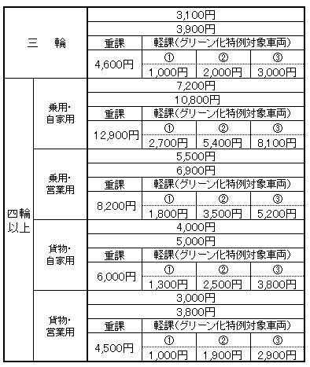
 |  | 軽 自 動 車 税（種 別 割） | ○原動機付自転車 |  | ○軽自動車 |  |  |  | 以下の車種についてH27年度から変更 |  |  | ○原動機付自転車
 |  |  |  | 50cc以下 1,000円 | 二輪 | 2,400円 |  |  | （右金額はH27.4.1に初めて |  |  | 50cc以下 | 2,000円
軽 自 動 車 税 |  |  |  | 90cc以下 1,200円 | 三輪 | 3,100円 |  |  | 新車登録をした車両の税率） |  |  | 90cc以下 | 2,000円
 |  |  |  | 90cc超 1,600円 | 四輪以上 | 乗用 | 営業用 5,500円 |  | ○軽自動車 |  |  | 90cc超 | 2,400円
 |  |  |  | ミニカー 2,500円 |  |  | 自家用 7,200円 |  | 三輪 | 3,100円 ・ 3,900円 |  | ミニカー | 3,700円
 |  |  | ○小型特殊自動車 |  |  | 貨物用 | 営業用 3,000円 |  | 四輪以上 | 乗用 営業用 | 5,500円 ・ 6,900円 | ○小型特殊自動車
 |  |  |  | 農耕作業用 1,600円 |  |  | 自家用 4,000円 |  |  | 自家用 | 7,200円 ・ 10,800円 | 農耕作業用 | 2,400円
 |  |  |  | その他 4,700円 |  |  |  |  |  | 貨物用 営業用 | 3,000円 ・ 3,800円 | その他 | 5,900円 |  |  |  |  |  |  |  |  |  | ○原動機付自転車 ※令和７年４月１日施行
 |  |  | ○二輪の小型自動車 4,000円 |  |  |  |  |  |  | 自家用 | 4,000円 ・ 5,000円 | ○二輪の小型自動車 | 6,000円 |  |  |  |  |  |  | ○原動機付自転車 ※令和５年７月１日施行 |  |  | 125cc以下かつ最高出力4.0kW以下 2,000円
 |  |  |  |  |  |  |  |  |  |  |  | ○二輪の軽自動車 | 3,600円 |  |  |  |  |  |  | 特定小型原動機付自転車 2,000円
 |  |  |  |  |  |  |  |  |  |  |  |  |  |  | ＜平成30年度備考＞ | ＜令和元年度備考＞ | ＜令和２年度備考＞ | ＜令和３年度備考＞
※平成26年度以前に初めてナンバー登録（新車）をした車両は、上段の税額となります。
※平成27年度以降に初めてナンバー登録(新車）をした車両は、中段の税額となります。
※重課：初めてナンバー登録(新車）してから１３年を経過した車両が対象となります。
(電気軽自動車、天然ガス軽自動車、メタノール軽自動車、混合メタノール軽自動車及びガソリンを内燃機関の燃料として用いる電力併用軽自動車、被けん引車を除く。）
R3対象車 H20年3月以前の登録車両
※軽課：前年度中に初めてナンバー登録（新車）した車両で排出ガス性能及び燃費性能の達成基準を満たす車両が翌年度に限り3段階の軽課税率となります。
R3対象車 R2年4月からR３年3月登録車両
① 電気自動車、天然ガス自動車で平成30年排出ガス規制適合または平成21年排出ガス基準値より窒素酸化物10％以上低減
② ガソリン・ハイブリッド車でH17年排出ガス基準75％低減またはH30年排出ガス基準50％低減達成車であり、かつR2年度燃費基準＋30％達成の乗用車及びH27年度燃料基準＋35％達成の貨物
③ ガソリン・ハイブリッド車でH17年排出ガス基準75％低減またはH30年排出ガス基準50％低減達成車であり、かつR2年度燃費基準＋10％達成の乗用車及びH27年度燃料基準＋15％達成の貨物
※平成26年度以前に初めてナンバー登録（新車）をした車両は、上段の税額となります。
※平成27年度以降に初めてナンバー登録(新車）をした車両は、中段の税額となります。
※重課：初めてナンバー登録(新車）してから１３年を経過した車両が対象となります。
(電気軽自動車、天然ガス軽自動車、メタノール軽自動車、混合メタノール軽自動車及びガソリンを内燃機関の燃料として用いる電力併用軽自動車、被けん引車を除く。）
R5対象車 H22年3月以前の登録車両
※軽課：前年度中に初めてナンバー登録（新車）した車両で排出ガス性能及び燃費性能の達成基準を満たす車両が翌年度に限り軽課税率となります。（車種区分 三輪については、3段階の軽課税率となります。）
R5対象車 R4年4月からR5年3月登録車両
① 電気軽自動車、天然ガス軽自動車で平成30年排出ガス規制適合または平成21年排出ガス基準値より窒素酸化物10％以上低減
② ガソリン・ハイブリッド車でH17年排出ガス基準75％低減またはH30年排出ガス基準50％低減達成車であり、かつR2年度燃費基準達成＋令和12年度燃料基準90％達成車
③ ガソリン・ハイブリッド車でH17年排出ガス基準75％低減またはH30年排出ガス基準50％低減達成車であり、かつR2年度燃費基準達成＋令和12年度燃費基準70％達成車
※平成26年度以前に初めてナンバー登録（新車）をした車両は、上段の税額となります。
※平成27年度以降に初めてナンバー登録(新車）をした車両は、中段の税額となります。
※重課：初めてナンバー登録(新車）してから１３年を経過した車両が対象となります。
(電気軽自動車、天然ガス軽自動車、メタノール軽自動車、混合メタノール軽自動車及びガソリンを内燃機関の燃料として用いる電力併用軽自動車、被けん引車を除く。）
R６対象車 H23年3月以前の登録車両
※軽課：前年度中に初めてナンバー登録（新車）した車両で排出ガス性能及び燃費性能の達成基準を満たす車両が翌年度に限り軽課税率となります。（車種区分 三輪については、3段階の軽課税率となります。）
R６対象車 R5年4月からR6年3月登録車両
① 電気軽自動車、天然ガス軽自動車で平成30年排出ガス規制適合または平成21年排出ガス基準値より窒素酸化物10％以上低減
② ガソリン・ハイブリッド車でH17年排出ガス基準75％低減またはH30年排出ガス基準50％低減達成車であり、かつR2年度燃費基準達成＋令和12年度燃料基準90％達成車
③ ガソリン・ハイブリッド車でH17年排出ガス基準75％低減またはH30年排出ガス基準50％低減達成車であり、かつR2年度燃費基準達成＋令和12年度燃費基準70％達成車
※平成26年度以前に初めてナンバー登録（新車）をした車両は、上段の税額となります。
※平成27年度以降に初めてナンバー登録(新車）をした車両は、中段の税額となります。
※重課：初めてナンバー登録(新車）してから１３年を経過した車両が対象となります。
(電気軽自動車、天然ガス軽自動車、メタノール軽自動車、混合メタノール軽自動車及びガソリンを内燃機関の燃料として用いる電力併用軽自動車、被けん引車を除く。）
R7対象車 H2４年3月以前の登録車両
※軽課：前年度中に初めてナンバー登録（新車）した車両で排出ガス性能及び燃費性能の達成基準を満たす車両が翌年度に限り軽課税率となります。（車種区分 三輪については、3段階の軽課税率となります。）
R７対象車 R６年4月からR７年3月登録車両
① 電気軽自動車、天然ガス軽自動車で平成30年排出ガス規制適合または平成21年排出ガス基準値より窒素酸化物10％以上低減
② ガソリン・ハイブリッド車でH17年排出ガス基準75％低減またはH30年排出ガス基準50％低減達成車であり、かつR2年度燃費基準達成＋令和12年度燃料基準90％達成車
③ ガソリン・ハイブリッド車でH17年排出ガス基準75％低減またはH30年排出ガス基準50％低減達成車であり、かつR2年度燃費基準達成＋令和12年度燃費基準70％達成車
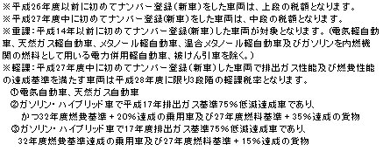
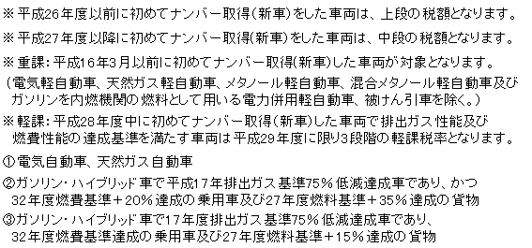
 |  |  |  |  |  |  |  |  |  |  |  |  |  |  |  |  |  |  |  | ＜令和5年度備考＞ |  | ＜令和6年度備考＞ | ＜令和7年度備考＞
 |  |  |  |  |  |  |  |  |  |  |  | ＜平成28年度備考＞ |  | ＜平成29年度備考＞
 |  |  |  |  |  |  |  |  |  |  |  |  |  |  |  |  |  |  | ＜令和4年度備考＞
※平成26年度以前に初めてナンバー登録（新車）をした車両は、上段の税額となります。
※平成27年度以降に初めてナンバー登録(新車）をした車両は、中段の税額となります。
※重課：初めてナンバー登録(新車）してから１３年を経過した車両が対象となります。
(電気軽自動車、天然ガス軽自動車、メタノール軽自動車、混合メタノール軽自動車及びガソリンを内燃機関の燃料として用いる電力併用軽自動車、被けん引車を除く。）
R４対象車 H2１年3月以前の登録車両
※軽課：前年度中に初めてナンバー登録（新車）した車両で排出ガス性能及び燃費性能の達成基準を満たす車両が翌年度に限り軽課税率となります。（車種区分 三輪、四輪乗用営業用については、3段階の軽課税率となります。）
R４対象車 R３年4月からR４年3月登録車両
① 電気軽自動車、天然ガス軽自動車で平成30年排出ガス規制適合または平成21年排出ガス基準値より窒素酸化物10％以上低減
② ガソリン・ハイブリッド車でH17年排出ガス基準75％低減またはH30年排出ガス基準50％低減達成車であり、かつR2年度燃費基準達成＋令和12年度燃料基準90％達成車
③ ガソリン・ハイブリッド車でH17年排出ガス基準75％低減またはH30年排出ガス基準50％低減達成車であり、かつR2年度燃費基準達成＋令和12年度燃費基準70％達成車

 |  | 環 境 性 能 割 |  |  |  |  |  |  |  |  |  |  |  |  |  |  |  |  |  |  |  |  | 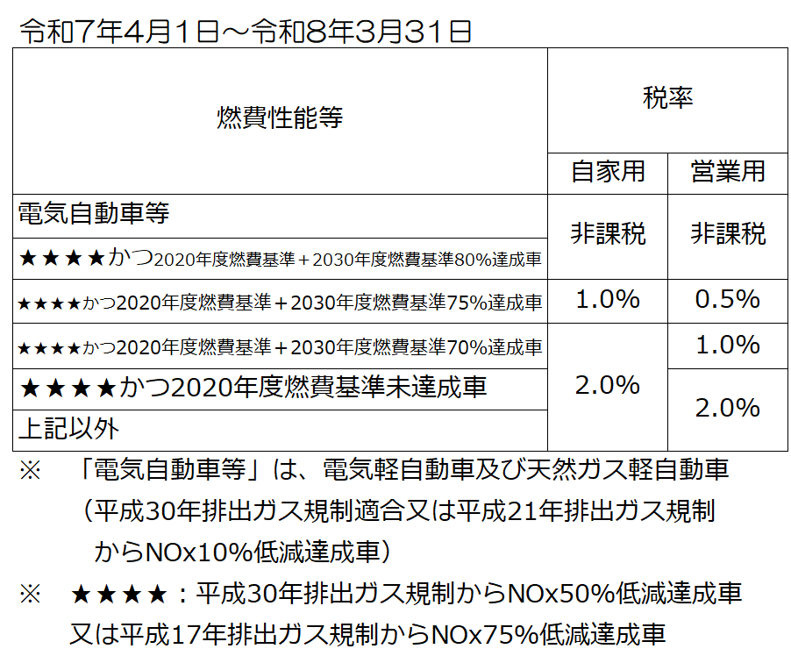
市 た ば こ 税 |  |  | 1,000本につき4,618円 |  | H25.4月～ 1,000本につき5,262円 |  |  |  |  |  |  | H28.4月～ 旧３級品は1,000本につき2,925円 |  | H29.4月～ 旧３級品は1,000本につき3,355円 | H30.4月～ 旧３級品は1,000本につき4,000円 | R1.10月～ 旧３級品は1,000本につき5,692円 | R2.10月～ 1,000本につき6,122円 | R3.10月～ 1,000本につき6,552円
 |  |  | （旧３級品は2,190円） |  | （旧３級品は2,495円） |  |  |  |  |  |  |  |  |  | H30.10月～ 1,000本につき5,692円
特別土地保有税 |  |  | 1.4/100（保有分） 3/100（取得分）
入 湯 税 |  |  | 入湯客 1人1日 150円
事 業 所 税 |  |  | 資産割 600円 従業者割 0.25/100
都 市 計 画 税 |  |  | 0.3/100

